zadani
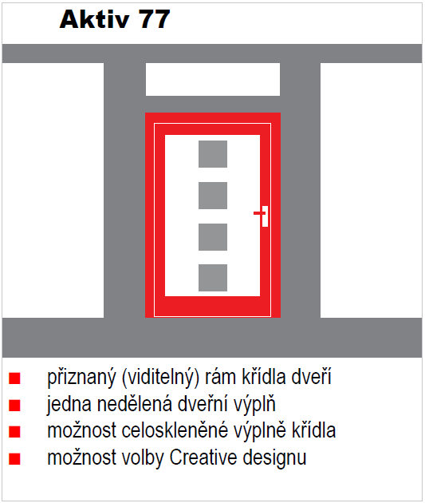
Výpočet hodnoty "UW" vchodových dveří Aktiv
aktualizace 19.11.2021
 |  |  |  | UW sestavy (vč.světlíků)
Kategorie: | AKTIV 77 |  |  | 0.858 | W/m2K
Okop: | Průběžný
Provedení: | jednokřídlové
Typ: | 1.1L

Rozměr dveří "A"
 | šířka | x | výška | 0.858 | W/m2K
Rozměr: | 1200 | x | 3500
Výplň: | Prosklená

